Замовлення на Фактор-Р
Засоби навчання початкової школи
Нова Українська Школа
Згідно наказу Міністерства освіти і науки України №137 від 13 лютого 2018 року
Фото | Назва | Опис для ProZorro | Кількість | Ціна | Сума | 174962.5 | Сума замовлення
Мовно-літературна галузь
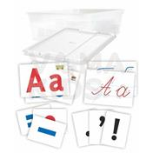 | Наочно-дидактичний матеріал з української мови на магнітах «Абетка українська» (демонстраційний) | Використовується в якості демонстраційного матеріалу під час вивчення української мови в початкових класах. Склад: - зразки каліграфічного письма букв українського алфавіту (великих і малих) - не менш ніж 33 од.; - зразки друкованих українських літер (великих та малих) - не менше ніж 33 од; - набір графічного позначення мовних одиниць (звуки), розділові знаки, апостроф - не менш ніж 25од.; - прозора скриня для зберігання; - прозора кришка до скрині. Матеріал - цупкий папір або картон не менше ніж 300 г/м2. До комплекту входять магніти на клейовій основі. Це дозволяє використовувати набір, розміщуючи картки на металевій аудиторній дошці, не використовуючи додаткового оснащення. | 1 | 1176 | 1176
 | Наочно-дидактичний матеріал з української мови (роздатковий) | Використовується в якості роздаткового матеріалу під час вивчення української мови в початкових класах. Склад: Абетка містить набір карток, на яких надруковано великі літери не менше ніж 300 г/м2.сучасної української абетки. Кількість карток не менше ніж 132 шт. Формат карток не менше А6. Матеріал - цупкий папір або картон. До набору входить входить 4 тренажери для письма, на дві сторони пластини нанесені великі та малі літери, а також елементи, що утворюють літери (похилі і прямі лінії, заокруглення, з'єднувальні лінії). Всі букви і їх елементи виконані у вигляді доріжок з рельєфним дном. | 7 | 611 | 4277
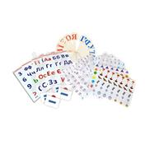 | Набір для навчання грамоти і читання | "Склад: Каса букв та складів. Розмір карток 170х250мм. Матеріал: цупкий картон. Віяло з набором українських букв (5шт). Матеріал: міцний пластик. Роздатковий матеріал для звукового аналізу слів не менше 60 карток. Формат картки А7. Матеріал - цупкий папір або картон не менше 350г/м2. Та розрізна абетка не менше 4 аркушів розміром не менше 210х290 мм. Материал: цупкий картон. " | 7 | 385.2 | 2696.4
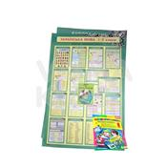 | Набір таблиць до основних розділів граматичного матеріалу з української мови та читання | Абетка містить набір карток, на яких надруковано великі літери не менше ніж 300 г/м2.сучасної української абетки. Кількість карток не менше ніж 132 шт. | 1 | 522 | 522
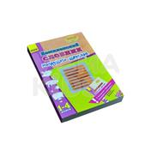 | Комплексний словник української мови | Формат карток не менше А6. Матеріал - цупкий папір або картон. | 1 | 135 | 135
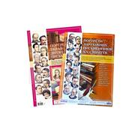 | Портрети українських та зарубіжних письменників | До набору входить входить 4 тренажери для письма, на дві сторони пластини нанесені великі та малі літери, а також елементи, що утворюють літери (похилі і прямі лінії, заокруглення, з'єднувальні лінії). Всі букви і їх елементи виконані у вигляді доріжок з рельєфним дном. | 15 | 216 | 3240
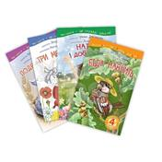 | Бібліотечка дитячої літератури | Серію книг, що формує в дітей навички обдуманого читання завдяки виникненню цікавості, заохочення прагнення читати самостійно, вдосконалення читацьких умінь, розвиток пізнавальних інтересів. <br />Ці книги мають унікальну особливість: твори з однією сюжетною лінією, невелике коло дійових осіб і відповідають різним рівням складності: <br />Від 1 рівня (30-100 слів) – до 4 рівня (700-1500 слів).<br />Формат не менше 150х230 мм. Кількість сторінок - по 32. | 1 | 288 | 288
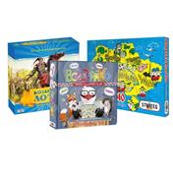 | Набір настільних розвивальних ігор | До набору входять: гра-подорож, інтелектуальна гра та козацьке лото. Розмір упаковки: 37х25,5х2см Комплектація: ігрове поле, фішки, кубик. Розмір упаковки: 33х28,5х5,5см. Комплектація: ігрове поле, дерев'яні фішки, інструкція. Розмір упаковки: 26х26х10см. Комплектація: не менше 24 карток, дерев'яні бочечки у непрозорому мішечку, інструкція. | 7 | 675 | 4725
Іншомовна освітня галузь
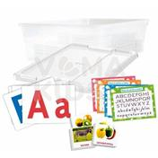 | Наочно-дидактичний матеріал з англійської мови на магнітах «Абетка англійської мови» (демонстраційний) | Технічні характеристики: Набір включає картки з буквами англійського алфавіту блакитного та червоного кольору. Та картки "Як писати прописи", "Як писати друковані літери", "Транскрипційні знаки", "Знаки в англійській мові", з яких, за потребою, можна зняти копію та використати як роздатковий матеріал. Формат карток не менше А5. Кількість не менше 30 карток. Також до набору входять предметні та тематичні картки на 8 різних тем. Формат карток не менше А6. Кількість не менше 128 шт. Матеріал - цупкий папір або картон. До комплекту входять магніти на клейовій основі для демонстрування на аудиторній дошці. Та скриня з прозорою кришкою для зберігання. | 1 | 1105 | 1105
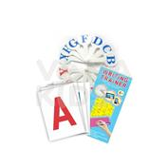 | Наочно-дидактичний матеріал з англійської мови мови (роздатковий) | Використовується в якості роздаткового матеріалу під час вивчення української мови в початкових класах. Склад: Абетка містить набір карток, на яких надруковано великі літери сучасної англійської абетки. Кількість карток не менше ніж 104 шт. Формат карток не менше А6. Матеріал - цупкий папір або картон. До комплекту входить 4 тренажери для письма, на дві сторони пластини нанесені великі та малі літери, а також елементи, що утворюють літери (похилі і прямі лінії, заокруглення, з'єднувальні лінії). Всі букви і їх елементи виконані у вигляді доріжок з рельєфним дном. Також до комплекту входить віяло з англійськими літерами. Матеріал: пластик. | 7 | 575 | 4025
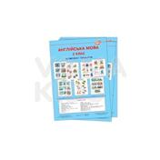 | Комплект таблиць до основних розділів граматичного матеріалу з англійської мови | До комплекту входять не менше 21 плакати, що містять основні правила, визначення та схеми з англійської мови для 2 (або 3/4 кл.). Формат не менше 500х700 мм. Матеріал - цупкий папір. | 7 | 342 | 2394
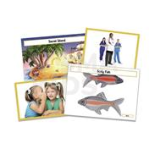 | Набори тематичних, сюжетних, предметних малюнків (картинок), відповідно до тем програмового матеріалу | До комплекту входять картки на 12 різних тем. Формат не менше А5. Кількість карток не менше 168. Матеріал - цупкий папір або картон. | 1 | 700 | 700
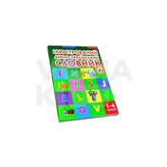 | Словники | Ілюстрований словник англо-український, у якому близько 3000 англійських слів і словосполучень. У ньому досить широко охоплюється лексика різної тематики, що відповідає чинній програмі з іноземних мов. Для учнів 1—4 класів загальноосвітніх шкіл. Кількість сторінок: 224. Формат: 170х240мм. | 7 | 153 | 1071
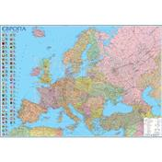 | Карта Європи | Надрукованний на щільному папері з глянцевим покриттям. Формат не менше 1х1,5м на планках та з магнітним кріпленням. Мова: українська | 1 | 720 | 720
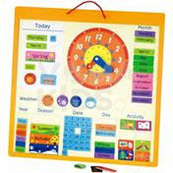 | Календар природи (англ.) | Магнітний календар. Габаритні розміри: 450х450х20 мм. До набору входить 75 дерев'яних деталі на магнітах. | 1 | 825 | 825
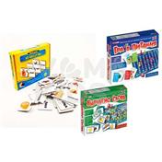 | Настільні розвивальні ігри (комплект) | До набору входять пазли на яких надруковано частини тіла та відповідні слова. Товщина не менше 2 мм. Матеріал - цупкий ламінований картон. Також до набору входять ігри для вивчення англійської мови, що складаються з: 2 поля для гри, 8 фішок, 2 кубики, 144 картки. | 7 | 420 | 2940
Математична освітня галузь
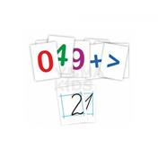 | Набір цифр, знаків та зразків каліграфічного письма цифр (демонстраційний) | Використовується в якості демонстраційного матеріалу під час вивчення математики в початкових класах. Склад: Набір містить касу цифр - картки, на яких надруковано різнокольорові цифри та математичні знаки. Кількість карток не менше 16 шт. Також до набору входить 10 карток зі зразками каліграфічного письма цифр. Формат карток не менше А5. Матеріал - цупкий папір або картон. До комплекту входять магніти на клейовій основі для демонстрування на аудиторній дошці. | 1 | 270 | 270
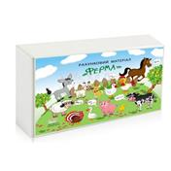 | Набір цифр, знаків та лічильного матеріалу Ферма | Це тематичний набір фермерських елементів, фігур свійських тварин, цифр та знаків. З допомогою цього набору в ігровій формі легко навчити рахувати в межах 100, зрозуміти склад числа, засвоїти поняття більше-менше, навчитися складати та вирішувати задачі, приклади, рівняння. Елементи набору виготовлені з м’якого матеріалу та з одного боку мають кольорове поліграфічне зображення, а з іншого шар полімерного магніту. Розмір елементів не менше ніж 50 мм. Товщина елементів не менше ніж 5 мм. Кількість елементів набору: не менше 190. | 1 | 2150 | 2150
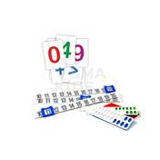 | Набір цифр, знаків та рахункових лінійок (роздатковий) | Використовується в якості роздаткового матеріалу під час вивчення математики в початкових класах.<br />Складається з 64 карток з зображеннями цифр та математичних знаків. <br />Формат карток не менше А7. Матеріал - цупкий папір або картон. <br />До набору входить лінійка рахункова для вивчення арифметичних дій з числами від 0 до 20. Розмір: 310х186х72 мм. Виготовлена з міцного пластику.<br />Та лінійка Абак для вивчення рахунку, що має 20 кольорових віконець, з 2-ма білими планками.Розмір: 150х49 мм. | 7 | 160 | 1120
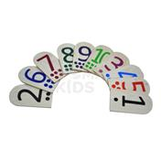 | Набір цифр (роздатковий) | Використовується в якості роздаткового матеріалу під час вивчення математики в початкових класах. Складається з дерев'яних планшеток, на яких надруковано кольорові цифри та позначки кількісних їх позначень у вигляді кружечків. До набору входить 10 планшеток. Матеріал - деревина. | 7 | 195 | 1365
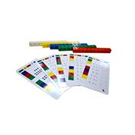 | Набір навчальних карток з перевірочними кубами (дії над числами) | До набору входить 5 карток, на яких надруковані завдання з математики (по 8 прикладів з кожної сторони). Набір допомагає дітям легко та весело засвоїти навички з математики. <br />Розмір карток - не менше ніж 195х105 мм. Матеріал - цупкий папір або картон з ламінуванням. <br />Також до набору входить 50 перевірочних кубів 5 різних кольорів, з допомогою яких діти можуть робити самоперевірку результатів рішень.<br />Розмір - не менше 20х20 мм. Матеріал - високоякісний пластик.<br />Набір може використовуватися для групової роботи. | 1 | 350 | 350
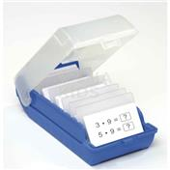 | Картки для усного рахунку із завданнями (до 100) | До набору входить 140 карток, які розділені на п’ять груп. Кожна група складається з 28 карток, що представляють число у різному вигляді. Завдання розраховані на вивченняя рахунку до 100 та розрядності чисел. На зворотній стороні картки є система самоперевірки. Розмір карток не менше 85х55 мм. Набір поставляється у пластиковому боксі-картотеці з прозорою верхньою кришкою. Габаритні розміри: 146х101х75 мм. Рівень 1: до 100 | 1 | 410 | 410
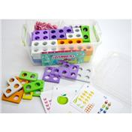 | Набір для вивчення складу числа (демонтраційний) | Набір складається з 55 магнітних пластин, набору рахункового матеріалу на магніті та карток з завданнями.<br />Числа 2,3,4,5,6,7,8,9,10 по 5 пластин, та 1 - 10 пластин на магнітній основі.<br />Товщина пластини не менше 8 мм. Матеріал - ЕВА, вініловий магніт.<br />Кількість карток не менше 10. Формат не менше А6. | 1 | 2200 | 2200
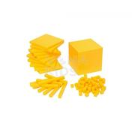 | Набір для вивчення поняття розряду числа у просторі | Модель призначена для демонстрації поняття одиниці об'єму та об'єму прямокутного паралелепіпеда. Така конструкція моделі дозволяє наочно продемонструвати методику визначення об'єму кожного з фрагментів куба і куба в цілому. Розмір 10х10х10см - 1 шт, 10х10х1см - 5 шт, 10х1х1 см - 10 шт, 1х1х1 см - 10 шт. | 1 | 1120 | 1120
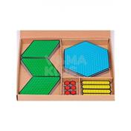 | Набір для вивчення поняття розряду числа Драго | Демонстраційний набір для визначення розрядів числа у вигляді великих кольорових фігур. Для наочності одиниці виконані найменшими за розміром, десятки - трохи більше, і т.д. В комплекті - 54 фігури. Розміри: одиниці - 25х30 мм, десятки - 115х25 мм, сотні - 117х175 мм, тисячі - 205х175 мм. Підходять для роботи з демонстраційною дошкою для наборів за методикою Монтессорі. Матеріал: з одного боку - поліграфічне зображення, з іншого - шар полімерного магніту. | 1 | 750 | 750
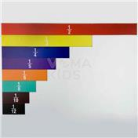 | Вивчення дробів Професор | Демонстраційний магнітний набір наочно демонструє найбільш використовувані дроби. Всі пропорції витримані так, що 1/10 дійсно буде однією десятою частиною одиниці. Чітка і яскрава візуалізація допоможе дітям розібратися в дробах, починаючи з самого простого порівняння більше-менше, і закінчуючи розумінням, чому і як складати дроби. Матеріал:з одного боку - поліграфічне зображення, з іншого - шар полімерного магніту Упаковка: картонна упаковка. Габаритний розмір набору: 1000х378 мм | 1 | 450 | 450
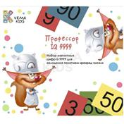 | Набір для вивчення розряду числа Професор IQ 9999 | Використовується в якості демонстраційного матеріалу під час вивчення математики в початкових класах. Склад: - картки різного кольору, призначені для демонстрації розряду та складу чисел, це допоможе дітям швидко запам'ятати інформацію. Ці карти є прекрасним доповненням до наборів Монтессорі для вивчення цифр, так як вони чітко діляться на розряди. Матеріал: з одного боку - поліграфічне зображення, з іншого - шар полімерного магніту. Кількість деталей: не менше 40 шт. ; - різнокольорові магнітні фішки для демонстрації складу числа, виготовлені з екологічного матеріала ЕВА, діаметром не менше 20 мм, та товщиною не менше 8 мм. Кількість деталей: не менше 40 шт. Габаритні розміри комплекта: 190х160 мм. | 1 | 350 | 350
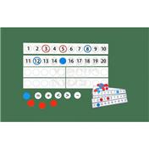 | Набір для вивчення поняття лічба кількісна та порядкова (демонтраційний і роздатковий на 30 учнів) | Набір для вивчення поняття кількісна та порядкова лічба. Складається зі смуг розміром не менше 600х80 та 300х80 мм, що легко кріпляться до дошки за допомогою магнітного шару. В набір входять кружечки, кільця синього та червоного кольорів, та знаки. Всі елементи мають поліграфічне зображення з одного боку та шар полімерного магніту з іншого. Кількість елементів не менше 56 шт. Також до набору входить роздатковий комплект на клас: картки с числовою шкалою не менше 30 шт та кружечки синього та червоного кольору не менше 400 шт. | 1 | 1950 | 1950
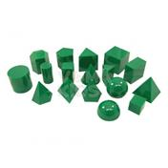 | Демонстраційний набір моделей геометричних тіл та фігур (демонстраційний) | Використовується в якості демонстраційного матеріалу під час вивчення математики в початкових класах. Набір містить 17 3D моделей основних геометричних тіл, що виготовлені з прозорого міцного пластику. Використовується в якості демонстраційного матеріалу під час вивчення математики в початкових класах. Кількість елементів не менше 17 шт. Технічні характеристики: Висота кожної моделі не менше 5 см. Вага не більше 0,7 кг. | 1 | 1100 | 1100
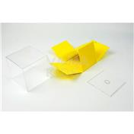 | Демонстраційний набір моделей геометричних тіл та фігур (демонстраційний з вкладкою розгортки) | Набір мість 10 геометричних тіл, виготовлених з міцного прозорого пластику, всередині яких розгортка фігури. Розмір фігури не менше 8,5 см Розміри набору в упаковці: 48х25х10 см | 1 | 2300 | 2300
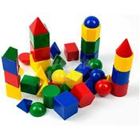 | Демонстраційний набір моделей геометричних тіл та фігур (роздатковий) | Використовується в якості роздаткового матеріалу під час вивчення математики в початкових класах. Набір має давати можливість учням ознайомитися з найпростішою геометрією та навчитися рахувати. Набір містить 10 основних геометричних тіл, що виготовлені з міцного пластику чотирьох різних кольорів. Технічні характеристики: Кількість елементів не менше 40 шт. Висота кожної моделі 2,5 см. | 1 | 450 | 450
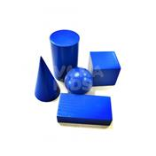 | Набір моделей геометричних тіл (дерев'яні) | Набір містить 5 основних геометричних тіл, що виготовлені з натурального високоякісного дерева. Використовується в якості роздаткового матеріалу під час вивчення математики в початкових класах.<br />Технічні характеристики: <br />Фігури з натурального пофарбованого дерева. Розміри тіл не менше ніж 6 см. <br />У комплект входять: прямокутний паралелепіпед - 1 шт, конус - 1 шт, куля - 1 шт, куб - 1 шт, циліндр - 1 шт. | 7 | 250 | 1750
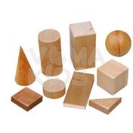 | Набір моделей геометричних тіл та фігур (дерев'яні) | Набір містить 5 основних геометричних тіл та 4 основні геометричні фігури. Фігури виготовлені з натурального дерева та вкриті екологічним лаком на водній основі. Розміри тіл не менше ніж 4см. У комплект входять: - геометричні тіла: прямокутний паралелепіпед - 1 шт., конус - 1 шт., куля - 1 шт., куб - 1 шт., циліндр - 1 шт. - фігури: трикутник 1 шт., прямокутник - 1 шт., коло - 1 шт., квадрат - 1 шт. | 7 | 490 | 3430
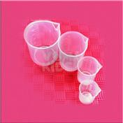 | Набір мірного посуду (пластиковий) | Набір складається з напівпрозорого пластикового мірного посуду і імітують знайомі форми (пляшку, кухоль, циліндр), допомагаючи учням встановлювати зв'язки між навчальним планом та реальним життям. Забезпечує конкретне уявлення про вимірювання рідин, еквівалентності та порівняння об'єму. Весь посуд маркірований метричною шкалою. Включає 4 міцних, напівпрозорих поліпропіленових ємностей наступного літражу: 500мл., 250мл., 100мл. і 50мл. | 7 | 300 | 2100
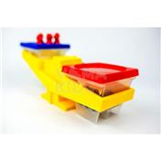 | Терези з набором важків (демонстраційні) | Використовується в якості демонстраційного приладу під час вивчення математики в початкових класах. Терези застосовуються для дослідів з об'ємом і порівнянь твердих речовини та рідини. Технічні характеристики: Прилад являє собою ковш-баланс оснащений 2-ма ємностями. Ємності (відерця) мають бути прозорі та калібровані та вміщують тверді речовини або до 400 мл. рідини. Виготовлено з пластику. В наборі комплект важків. | 1 | 1380 | 1380
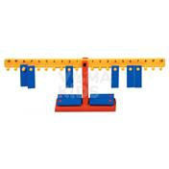 | Терези з набором важків | Терези застосовуються для вивчення принципу дії терезів, зважування маси предмету, співвідношення ваги і величини предметів, освоєння поняття «більше-менше», «легше-важче», координації рухів. Розвиває логіку, посидючість і увагу. Технічні характеристики: У комплекті: математичні ваги, набір важків 20 шт Вага кожного важка: 10 г Матеріал: високоякісний безпечний пластик. Усі кути заокруглені, немає жодних деталей, які могли б завдати шкоди дитині. | 1 | 650 | 650
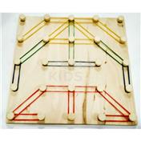 | Математичний планшет Фантазуємо з резиночками | Стимулює психосенсомоторний, когнітивний розвиток, а також розвиває твочні здібності. Технічні характеристики: Розмір 20*20 см, матеріал деревина | 7 | 140 | 980
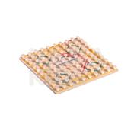 | Математичний планшет (геоборд) | Стимулює психосенсомоторний, когнітивний розвиток, а також розвиває творчі здібності та уяву. Технічні характеристики: 10*10 комірок. Розмір 25*25 см, матеріал деревина | 1 | 285 | 285
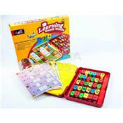 | Математичний планшет Юний математик | Даний набір сприяє засвоєнню математичних уявлень і операцій (додавання віднімання, множення, ділення). В наявності 15 карток з 12 завданнями і цифри. Кожна карта має різний рівень складності. Унікальність виконання завдань полягає в тому, що дитина, розв’язуючи певний приклад, повинна підібрати правильну відповідь та вкласти цифру до прорізі на картці. Підійде лише правильна відповідь. Відтак, у дитини додатково розвивається дрібна моторика, а наглядність результату позитивно підкріплює бажання дитини вчитися. У наборі: 15 карток, набір цифр і знаків, пластиковий бокс. Матеріали: пластик, ламінований картон | 1 | 795 | 795
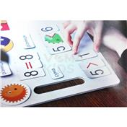 | Набір роздаткових дидактичних матеріалів на магнітній основі | Дидактичний матеріал підібрано та укомплектовано відповідно до чинних навчальних програм із математики та української мови для початкової школи. До набору входить близько 2000 елементів з математики, української мови, англійської мови та магнітно-маркерний планшет. У комплекті пластиковий бокс для зберігання дидактиного матеріалу. Розмір планшета 23х34 см. | 1 | 4110 | 4110
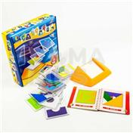 | Танграм Розумні пластинки | Танграм застосовується для аналізу простих зображень, виділення в них простих фігур, навчає візуально "розбивати" цілий об'єкт на частини і навпаки, складати з елементів задану фігуру (модель). У набір входять 18 прозорих карток із зображеними на них геометричним фігурами і книжечка з завданнями на 4 рівня складності. Дана гра сприяє розвитку зорового і просторового сприйняття, логічного мислення, а також розвиває дрібну моторику. 1 книга із завданнями на пружині, 18 прозорих пластикових карток, бокс-підставка. Матеріал: картон, папір, ламінований папір, пластик. | 1 | 350 | 350
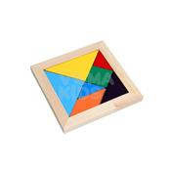 | Танграм дерево | Головоломка Танграм в дере'яній рамці. Розміром 16х16х1,5 см. | 7 | 250 | 1750
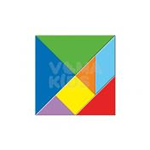 | Танграм магнітний | Танграм застосовується для аналізу простих зображень, виділення в них простих фігур, навчає візуально "розбивати" цілий об'єкт на частини і навпаки, складати з елементів задану фігуру (модель). У набір входить 7 видів фігур різного кольору по 4 шт кожної та інструкція з завданнями. Фігури мають шар магніту, що дозволяє демонструвати набір на сталевій класній дошці. Виготовлено з м’якого матеріалу. Розмір - не менше 20х20 см. Товщина не менше 5 мм. Матеріал: м'який матеріал, магніт, ламінований картон. | 1 | 675 | 675
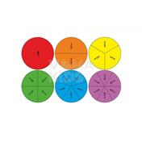 | Магнітний набір для вивчення Часток та дробів | Використовується в якості демонстраційного матеріалу під час вивчення математики. Навчальний посібник призначений для демонстрації поняття "дроби". Складається з набору секторів кола, маркірованих по його долях: - 1 - 1 шт. - 1/2 - 2 шт. - 1/3 - 3 шт. - 1/4 - 4 шт. - 1/5 - 5 шт. - 1/6 - 6 шт. Технічні характеристики: Сектори кола мають магнітний шар на зворотньому боці, що дозволяє демонструвати набір на сталевій класній дошці. Виготовлено з екологічно чистого матеріалу ЕВА. Діаметр кола не менше 20 см. | 1 | 760 | 760
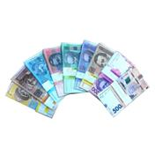 | Набір грошових знаків (роздатковий) | Використовується в якості роздаткового матеріалу під час вивчення математики в початкових класах. Набір дозволяє надати учням уявлення про зовнішній вигляд діючих в Україні грошових знаків, познайомити з грошовими одиницями і їх співвідношенням, вчити оперувати поняттями «ціна», «кількість», «вартість». Також, використовуючи набір, можна відпрацьовувати навички додавання і віднімання, множення і ділення. Технічні характеристики: Купюри: 1 гривня - 20шт; 2 гривні - 20шт; 5 гривень - 16шт; 10 гривень - 20шт; 20 гривень - 20шт; 50 гривень - 16шт; 100 гривень - 20шт; 200 гривень – 20 шт; 500 гривень - 8шт. Надруковано на цупкому папері з ламінацією. Розмір купюри: не менше 160х80мм. | 7 | 350 | 2450
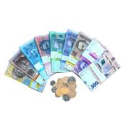 | Набір грошових знаків та монет (роздатковий) | Посібник дозволяє надати учням уявлення про зовнішній вигляд діючих в Україні грошових знаків, познайомити з грошовими одиницями і їх співвідношенням, вчити оперувати поняттями «ціна», «кількість», «вартість». Також, використовуючи набір, можна відпрацьовувати навички додавання і віднімання, множення і ділення. Купюри: 1 гривня 20шт, 2 гривні 20шт, 5 гривень 16шт, 10 гривень 20шт, 20 гривень 20шт, 50 гривень 16шт, 100 гривень 20шт, 200 гривень 20шт, 500 гривень 8шт. Та монети 1, 2, 5, 10, 25, 50 копійок та 1 гривня. Всього 70 монет. Матеріал: папір ламінований. | 1 | 450 | 450
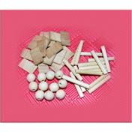 | Набір лічильного матеріалу (дерево) | Набір складається з дерев'яних паличок, бусинок, пластинок.<br />Кількість не менше 300 шт. | 7 | 375 | 2625
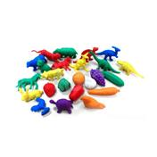 | Набір лічильного матеріалу (муляжі фруктів, овочів, транспорту, тварин) | М’який лічильний матеріал<br />Може використовуватися для освоєння і закріплення кількісного і порядкового рахунку, для старших дітей - для вирішення простих завдань на додавання і віднімання. Використовується для реалізації завдань розвитку мовлення, для гри "знайди пару", "третій (або четвертий) зайвий" або грі в магазин. <br />Технічні характеристики: <br />Розмір однієї фігурки варіюється: 3*3*1.5см – 5*4*2 см<br />Матеріал: високоякісна екологічна гума <br />Варіанти фігурок: тварини дикі, тварини свійські, динозаври, транспорт, фрукти-ягоди. <br />Кількість шук у комплекті: 80 шт | 1 | 600 | 600
 | Абакус | Рахівничка Абакус з кольоровими кісточками ментальна арифметика 13 рядів. Розмір не менше: 200х60х14 мм. Матеріал - міцний пластик. | 1 | 170 | 170
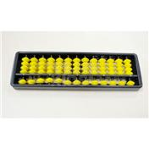 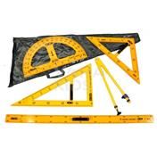 | Демонстраційний комплект вимірювальних приладів (лінійка 1м, 2 трикутники, циркуль, траспортир) | Використовується в якості демонстраційного матеріалу під час вивчення математики в початкових класах. Склад набору: - метр демонстраційний - 1шт - трикутник класний 45х45 - 1шт - трикутник класний 30х60 - 1шт - циркуль класний - 1шт - транспортир класний - 1шт Виготовлений з пластику. | 1 | 980 | 980
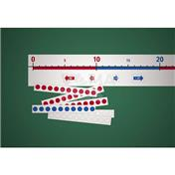 | Числова лінійка з картками (від 0 до 100) | Використовується в якості демонстраційного матеріалу під час вивчення математики. З допомогою лінійки легко вивчити рахунок до 100, складати та вирішувати приклади. На лінійці та картках можна писати спеціальним водним маркером та потім легко витирати. До набору входить числова лінійка, що має з одного боку поліграфічне зображення, а з іншого - шар полімерного магніту. Розмір кожного сегмента не менше 620 мм. Також до набору додаються картки (десятки, одиниці, чисті та спеціальні допоміжні стрілочки). рівень від 0 до 100 | 1 | 600 | 600
 | Числова лінійка з картками (від 0 до 1000) | Використовується в якості демонстраційного матеріалу під час вивчення математики. З допомогою лінійки легко вивчити рахунок до 100, складати та вирішувати приклади. На лінійці та картках можна писати спеціальним водним маркером та потім легко витирати. До набору входить числова лінійка, що має з одного боку поліграфічне зображення, а з іншого - шар полімерного магніту. Розмір кожного сегмента не менше 620 мм. Також до набору додаються картки (десятки, одиниці, чисті та спеціальні допоміжні стрілочки). рівень від 0 до 1000 | 1 | 980 | 980
 | Секундомір | Оособливості: однорядний дісплей точність 1/100 секунд функції календаря та будильника великий цифровий екран водонепроникна конструкція. | 1 | 320 | 320
 | Модель механічного годинника, настінна (демонстраційна) | Використовується в якості демонстраційного матеріалу під час вивчення математики в початкових класах. Технічні характеристики: Годинниковий циферблат виготовлений з пластику, має три рухомі стрілки (годинна, хвилинна та секундна), рух яких взаємопов'язаний. Ціна поділки шкали циферблата - 1 хв. Час позначено арабськими цифрами, при цьому внутрішнє коло демонструє позначення часу почасово (числа від 13 до 24), середнє - позначення часу почасово (числа від 1 до 12), а зовнішнє коло демонструє позначення часу похвилинно (числа від 1 до 60). Може використовуватися в якості звичайного годинника, має елемент для кріплення. У комплекті йде робоче поле для виконання завдань та набір магнітних цифр. Таким чином відображаючи правильну відповідь “Котра година на циферблаті?” Технічні характеристики: Діаметр не менше 40 см. Матеріал: пластик. Магнітне кріплення. Габаритні розміри упаковки 450х450 мм | 1 | 950 | 950
 | Модель механічного годинника (годинна, хвилинна, день-ніч) роздаткова | Цей годинник - не тільки відмінний демонстраційний матеріал для вивчення часу. Він допомагають дитині запам'ятати відмінність 12-годинного часу ввечері і вдень: у віконці визирає то сонце, то місяць. Матеріал: пластик Розмір: 10 х 10 х 3 см | 7 | 125 | 875
 | Картки з завданнями для вивчення часу, роздаткові | Кожен набір складається із карток з завданнями та перевірочної спеціальної напівпрозорої картки. Завдання полягає у тому, щоб правильно вказати час, зображений на годиннику, після чого перевірити себе, приклавши перевірочну картку.<br />Карти із різними завданнями на вивчення часу:<br />1 хв, 5 хв, 10 хв, 15 хв, 30 хв, 60 хв. <br />Матеріал: картон, пластик. | 1 | 270 | 270
 | Набір годинників пісочних (1, 2, 5 хв) | До набору входять наступні годинники: - 1 хвилина-1шт, - 2 хвилини-1шт, - 5 хвилин-1шт Годинники пісочні виготовлено з прозорого пластикового герметичного корпусу колби з піском на підставці. | 7 | 225 | 1575
 | Конструктор Блоки гусениці | Набір має складатися з продовгуватих блоків спеціальної форми, при правильному складанні які замикаються й міцно тримаються разом. Працюючи з набором, учні мають можливість створювати фігури, розвивати фантазію і уяву, вчитися розрізняти кольори, тренувати дрібну і велику моторику. До набору має входити інструкція з завданнями. Матеріал: пластик, не менше ніж 100 елементів різної довжини, кожен елемент представлений у чотирьох основних кольорах | 7 | 390 | 2730
 | З-Д Конструктор «Кульки-прутики» | Набір ідеальний для створення молекул, геометричних фігур, архітектурних споруд і багато чого іншого. Від павуків до Ейфелевої вежі, тут можна побудувати все! Набір розвиває 3Д-мислення, планування, логіку. Технічні характеристики: До набору входять картки з завданнями різного рівня складності, кульки - не менше 80 шт, прутики - не менше 250 шт. Матеріал: пластик Упаковка: картон | 1 | 900 | 900
 | Настільні розвивальні ігри (комплект) | Захопливі ігри можна використовувати психологам, педагогам та логопедам, або просто для самостійної гри. Також ігри застосовуються в сенсорні інтеграції. За допомогою гри в дітей формується просторова орієнтація, 3Д і логічне мислення, а також моторне планування. Покращується пам’ять, творчість та фантазія. До комплекту входить: гра “Знайди пару”, логічна гра "Труби", настільний Тетріс (гра для двох) Гра "Тетріс" Кількість гравців: 2 Матеріал фішок: прозорий пластик Матеріал основи: пластик Гра "Труби" Кількість гравців: до 4 Матеріал основи та труб: різнокольоровий пластик Гра "Знайди пару": Кількість гравців: до 6 Матеріал основи: пластик з отворами. Кількість отворів: 16 шт Матеріал карток: цупкий ламінований картон У комплекті: набір із двосторонніх кольорових та чорно-білих карток, основа, 16 фішок. Принцип дії: змінні кольорові та чорно-білі картки із завданнями закладаються в основу. Фішки для гри закривають отвори у основі. Діти по черзі вгадують пару, тренуючи при цьому зорову пам’ять, короткострокову пам’ять. | 1 | 1600 | 1600
Природнича освітня галузь
 | Дитяча карта світу | Плакат надрукованний на щільному крейдяному папері. Розмір: не менше А1. Мова: укр. | 1 | 75 | 75
  | Дитяча карта України | Плакат надрукованний на щільному крейдяному папері. Розмір: не менше А1 Мова: укр. | 1 | 75 | 75
 | Фізична карта України з фіксатором | Надрукованний на щільному папері з глянцевим покриттям. Формат не менше 1х1,5м на планках та з магнітним кріпленням. Мова: українська | 1 | 450 | 450
 | Адміністративна карта України з фіксатором | Надрукованний на щільному папері з глянцевим покриттям. Формат не менше 1х1,5м на планках та з магнітним кріпленням. Мова: українська | 1 | 450 | 450
  | Комплект таблиць з природознавства відповідно до програмного матеріалу початкової школи | До комплекту входить 8 таблиць двусторонніх, що відповідають програмному матеріалу початкової школи 1 кл. Кількість- 8 шт. + CD | 1 | 495 | 495
 | Календар природи | Формат: 690х490. Матеріал- цупкий папір. | 1 | 37.5 | 37.5
  | Глобус | Глобус діаметр не менше 260см без підсвічування, на пластиковій ніжці. Мова - українська | 1 | 300 | 300
 | Глобус-модель "Будова Землі" | Модель-глобус «Будова Землі» використовується в кабінетах физики, географії та природознавства загальноосвітнього навчального закладу. Модель демонструє зовнішню та внутрішню структуру будови Землі. Виготовлена у формі глобуса з видаленним сегментом земної поверхні, що демонструє внутрішню структуру будови Землі. Діаметр моделі – 320 мм. Мова - українська | 1 | 5840 | 5840
 | Телурій | Телурій (діюча модель Сонце-Земля-Місяць) використовується в кабінеті географії загальноосвітнього навчального закладу. Модель демонструє траекторію обертання Землі та Місяця навколо Сонця і зміни сезонів на Землі в залежності від її розташування відповідно до Сонця. | 1 | 5840 | 5840
 | Рулетка, 10м | Механічна рулетка. Корпус виготовлено з міцного пластику. Розміри: не менше 10 м х 25 мм. | 7 | 148 | 1036
 | Рулетка, 5м | Механічна рулетка. Корпус виготовлено з міцного пластику. Розміри: не менше 5 м х 18 мм. | 1 | 98 | 98
 | Магніт смуговий | Магніт застосовують для отримання магнітних спектрів, вивчення властивостей магніта, для демонстрації руху провідника із струмом в магнітному полі і дослідів з електромагнітної індукції. | 15 | 277 | 4155
 | Компас | Компас використовується в кабінетах географії та фізики загальноосвітнього навчального закладу під час проведення лабораторних занять з орієнтації на місцевості, вивчення сторін світу і принципу дії та будови компаса. Має шкалу з позначенням сторін світу та шкалу градусів. Діаметр компаса – 40 мм. | 30 | 62 | 1860
 | Термометр (внутрішній) | Технічна характеристика: межі вимірювання температури: від -40ºC до +50ºC. Габаритні розміри: 320х50 см. Матеріал: пластик. | 1 | 85 | 85
 | Термометр (зовнішній) | Технічна характеристика: межі вимірювання температури: від -50ºC до +50ºC. Габаритні розміри: 687х102см. Матеріал: сталь. | 1 | 565 | 565
 | Банка пластикова з кришкою | Банка для вивчення та спостерігання за комахами, зі спеціальною кришкою-лупою, що дає можливість візуального збільшення біологічного об`єкту. Розмір: не менше 17х15х12 см. | 7 | 650 | 4550
 | Банка пластикова з кришкою-лупою | Банка для вивчення та спостерігання за комахами, зі спеціальною кришкою-лупою, що дає можливість візуального збільшення біологічного об`єкту 3Х, 6X. Розмір: 11x 5 x 5см. Матеріал: пластик. Вага: 70 г. | 1 | 155 | 155
 | Ентомологічний сачок | Сачокентомологічний. Розмір: не менше ніж 90 см. | 7 | 70 | 490
 | Лупа шкільна | Лупа призначена для спостереження невеликих об’єктів, деталі яких неможливо роздивитися неозброєним оком. Лупа є збільшувальною скляною лінзою в оправі на підставці. Збільшення 5х. | 30 | 75 | 2250
 | Мікроскоп дитячий | Цей дитячий мікроскоп з повноцінною «дорослою» оптичною конструкцією. Три об'єктива встановлені в спеціальному револьверному пристрої - дозволяє швидко змінити об'єктив, не перериваючи занять. Унікальна особливість мікроскопів цієї серії - двопозиційний висувний окуляр з двома збільшеннями - 10 і 16 крат. Такий окуляр дуже простий у використанні. Мікроскоп забезпечує шість ступенів збільшення: 40, 64, 100, 160, 400 і 640 крат. Корпус зроблений з міцного пластику, тому він вийшов одночасно легким і надійним - ідеальне поєднання для дитячого мікроскопа. Щоб дитина не втомлювався під час дослідів, окулярна насадка нахилена на 45 °. Підсвічування працює від батарейок - мікроскоп не потрібно підключати до мережі змінного струму. Це не тільки безпечно, але і зручно, адже юні біологи зможуть брати мікроскоп на шкільне подвір'я. Комплектація: - Мікроскоп - Об'єктиви: 4х, 10х і 40х - Окуляр WF10x-16x - Круглий предметний столик з зажимами - Диск з діафрагмами - Вбудований нижній освітлювач на світлодіодах - Батарейки: 2 шт. типу АА - Набір для дослідів | 1 | 2210 | 2210
 | Гербарій Рослини природних зон України | Гербарій «Рослини природних зон України» використовується в кабінеті біології загальноосвітнього навчального закладу під час проведення демонстраційних та лабораторних дослідів. | 1 | 1850 | 1850
 | ГЕРБАРІЙ «ЛІКАРСЬКІ РОСЛИНИ» | Використовується гербарій «Лікарські рослини» в кабінетах біології та географії загальноосвітнього навчального закладу для проведення демонстраційних і лабораторних занять щодо демонстрації зовнішнього вигдяду і вивчення будови та властивостей лікарських рослин, що поширюються на території України. У гербарії представлені найбільш яскраві представники лікарських рослин. | 1 | 1649 | 1649
 | Гербарій Дикорослі рослини | Гербарій «Дикорослі рослини» використовується в кабінеті біології загальноосвітнього навчального закладу під час проведення демонстраційних та лабораторних дослідів. | 1 | 1649 | 1649
 | Гербарій Культурні рослини | Використовується в кабінеті біології загальноосвітнього навчального закладу під час проведення демонстраційних та лабораторних дослідів щодо демонстркації зовнішнього вигляду і вивчення будови культурних рослин. | 1 | 1268 | 1268
 | Корисні копалини | Використовується колекція в якості демонстраційного матеріалу в кабінеті географії і хімії загальноосвітнього навчального закладу. Колекція містить натуральні зразки корисних копалин Світу, що найбільше поширені. Зразки корисних копалин (20 зразків) пронумеровані згідно зі списком | 1 | 1875 | 1875
 | Колекція Мінерали та гірські породи (демонстраційна) | Використовується колекція в кабінеті географії загальноосвітнього навчального закладу. Містить двадцять зразків гірських порід та мінералів, що найбільше поширені на теріторії України. Супроводжується детальним описом із назвою кожного зразка, його хімічною формулою, місцем видобування та сферою використання. | 1 | 1294 | 1294
 | Колекція Насіння і плоди | Навчальна колекція «Насіння і плоди» призначена для використання в якості демонстраційного матеріалу в загальноосвітніх навчальних закладах на уроках біології, географії та природознавства. | 1 | 1196 | 1196
 | Колекція Морське дно | Використовується в кабінеті біології загальноосвітнього навчального закладу під час проведення демонстраційних дослідів. Колекція містить біологічні об'єкти, що можна зустріти на морському дні: корали, морські зірки, раковини молюсків, краби (16 зразків). Дозволяє демонструвати різноманіття організмів, що мешкають на дні морів. | 1 | 920 | 920
 | Муляжі овочів | Використовується набір «Муляжі овочів» в кабінеті біології загальноосвітнього закладу під час вивчення теми «Рослини». Набір містить основні види овочів в натуральну величину, що виготовлені з пластмаси та забарвлені в природні кольори. | 1 | 841 | 841
 | Муляжі фруктів | Використовується набір «Муляжі фруктів» в кабінеті біології загальноосвітнього навчального закладу під час вивчення теми «Рослини». Набір містить основні види фруктів, що представлені в натуральну величину, виготовлені з пластмаси та забарвлені в природні кольори. | 1 | 841 | 841
 | Демонстраційний набір Кругообіг води в природі | Магнітний демонстраційний набір приліплюється до магнітної дошки так, щоб суша була зліва, а вода (море) - справа. Хмари і сонце розміщуються над ними. Жовта стрілка демонструє випаровування води з моря, сині - інше рух води. Далі вчитель може причепити тільки сушу і воду, і дати можливість учням самостійно доповнити відсутні елементи. Набір складається з синіх та жовтих стрілок, набору хмар та сонця, суша, вода та написи. Розмір: 60*40см Матеріал: з одного боку - поліграфічне зображення, з іншого - шар полімерного магніту | 1 | 2200 | 2200
Технологічна освітня галузь
 | Ігровий набір для конструювання з різними способами з'єднання | Конструктор магнітний. Кількість деталей не менше 118: трикутників, квадратів, шестикутників, трапецій і ромбів. Також він містить функціональні деталі: основи для вітряків або коліс огляду, двоколісні основи для автомобілів та елементи з літерами. В комплект набору входять схеми для збірки фігур, тому дитина зможе конструювати сама. Конструктор поставляється у великому пластиковому контейнері, де можна зберігати всі деталі. | 2 | 2970 | 5940
 | Набір для конструювання з різними способами з'єднання механізмів | Конструктор для вивчення різних конструкцій та комплексних механізмів має складатися з набору навчальних блоків та фігур. При складанні блоків та фігур новостворений елемент має імітувати рух різних конструкцій, наземного чи морського транспорту, складати ігрові комплекси або надавати можливість створювати будь-яку рухому конструкцію за допомогою уяви. Кількість деталей в наборі має бути не менше 403 шт., що дозволяє одночасно експериментувати та гратися групі дітей до 10-12 осіб. Конструктор має складатися з декількох типів деталей різної форми та кольору, у результаті поєднання яких діти зможуть створювати різноманітні фігури та механізми. Технічні характеристики набору: - загальна кількість деталей - не менше 403 шт. (вісь - не менше 28 шт., розміром від 48 до 64 мм; з'єднувальні елементи різного типу – не менше 229 шт., елемент для зміни напряму обертів шестірні - не менше 5 шт., шестірня – не менше 45 шт., кінцевий обмежувач – не менше 23 шт., ручка-привід для запуску механізмів - не менше 8 шт., трикутний з’єднувач – не менше 53 шт., коліщата – не менше 12 шт.); - прозора пластикова коробка з кришкою для зберігання набору - 1 шт.; - Інструкція та картки з завданнями. | 1 | 3200 | 3200
 | Технологічні карти (комплект таблиць) | Складається з 48 технологічних карток з детальною поетапною демонстрацією виконання виробів на уроках трудового навчання для 1-4 кл. Цей комплект суттєво полегшить роботу вчителя та його маленьких учнів на уроці. Розмір не менше 245х340 мм. Матеріал - цупкий папір. | 1 | 216 | 216
 | Альбоми роздаткові | Комплект альбомів для 1-4 класів, що містить посильні завдання з трудового навчання, схеми виконання і зразки готових виробів. Розмір не менше 290*200 мм. Кількість - 4 шт. | 7 | 252 | 1764
 | Народні ремесла (набори) | Набір "Лялька мотанка" своїми руками. Розмір: 19,5см-12см-8см. | 1 | 99 | 99
 | Посуд столовий для сервірування | Посуд столовий для сервірування виготовлений з безпечного сертифікованого пластику. Кількість елементів не менше 30 шт. | 1 | 270 | 270
 | Набір для догляду за кімнатними рослинами | До набору входить не менше 4 предметів, виготовлених з міцного пластику та сталі. Розміри - не менше 20 см. | 7 | 145.8 | 1020.6
Інформатична освітня галузь
 | Комплект таблиць з інформатики згіно програми початкової школи | До набору входить шість тематичних плакатів за основними темами початкової школи 2-4 класів та CD-диск. Розмір не менше 670х980 мм. Матеріал - цупкий папір. | 1 | 450 | 450
 | Набір роздаткових планшетів клавіатури | Набір складається з 4 планшетів клавіатури кольорових з ламінуванням. Розмір не менше А4. Матеріал - цупкий папір або картон. | 15 | 52.8 | 792
Соціальна і здоров'язбережна освітня галузь
 | Комплект таблиць з основ здоров'я згідно програми початкової школи | До набору входить 6 двосторонніх плакатів + CD. Призначено для учнів 1-2 класів загальноосвітніх навчальних закладів та вчителів початкових класів. Диск із презентаціями, методичні рекомендації для вчителя. Розмір: не менше 670х980 мм. Матеріал - цупкий папір. | 1 | 450 | 450
 | Килимок-пазл для занять на вулиці (дитячий каремат) | Килимок виготовлений з високоякісного матеріалу ЕВА. Він м’який та приємний на дотик. Кожна деталь виготовлена за принципом пазів, з’єднуються між собою на зачепах. Матеріал: ЕВА без запахів, не токсична Кількість пазлів у наборі: 6 шт Розмір одного пазлу: 50х50х1 см | 5 | 540 | 2700
 | Килимок-конструктор з пазлів великий | Килимок виготовлений з високоякісного матеріалу ЕВА. Він м’який та приємний на дотик. Кожна деталь виготовлена за принципом пазів, з’єднуються між собою на зачепах. Всередині кожної деталі передбачені додаткові деталі, які можна вставляти та виймати. Можна використовувати як підлогове покриття, конструктор або сортер. Матеріал: ЕВА без запахів, не токсична Кількість пазлів у наборі: 9 шт Розмір одного пазлу: 50*50*1,5 см | 1 | 1869 | 1869
 | Крісло-мішок Груша, оксфорд | Розмір: діаметр 90.висота 60 см Матеріал: оксфорд пінополістірол | 1 | 1050 | 1050
 | М'які подушки | М'які подушки з емоціями - це незамінний елемент нового освітнього простору та коррекційної педагогіки. Вони ідеально підходять для ранкових зустрічей з дітьми, для роботи з емоціями та вмінням їх контролювати, для вивчення дорожніх знаків та основних правил пішоходів, для навчання рахунку та складу числа. Подушки компактно складаються у спеціальний органайзер-стійку та займають мінімум місця. Матеріал: стійка - фанера вищого гатунку, металева труба; подушки - ізолон, поролон, оксфорд з кольоровим друком. ТЕма: Емоції та дорожні знаки Розміри: стійка - 500х500х900 мм; подушки - 350х35 мм. | 1 | 6400 | 6400
Мистецька освятня галузь
 | Камертон | Камертон нікельований. Частота: 440 Гц | 1 | 670 | 670
 | Метроном | Технічні характеристики метронома багатофункціонального електронного: прилад працює в трьох режимах 1 режим - секундомір зі звуковою індикацією інтервалів часу 2 режим - метроном 3 режим - таймер, по закінченню рахунку подається звуковий сигнал | 1 | 1405 | 1405
 | Набір магнітних нотних знаків з нотним станом | Використовується в якості демонстраційного матеріалу під час вивчення предмету музичне виховання. Набір складається з нотних символів, виготовлених з пластику та шару магніту, для кріплення на шкільній дошці. Технічні характеристики: Кількість елементів - не менше 20. Розмір не менше 12х43 мм. Виготовлені з м'якого матеріалу. Дошка має поліграфічне зображення з обного боку та шар полумерного магніту з іншого. Розміри не менше 620х120 мм. | 1 | 308 | 308
 | Набір музичних інструментів (великий) | Набір складається з музичних інструментів, виготовлених в основному з дерева та пофарбованих яскравими нетоксичними фарбами, є металеві елементи. До складу набору входить: Ксилофон, Сопілка, Свистунець, Маракас, Барабанчики, Кастаньєти, Трещітки, Губна гармошка, Трикутник металевий (триангл), Браслети з бубенцями, Брязкальце (звук дощу), Тамбурин, Ручні дзвіночки. Не менше 28 елементів. В комплекті поставляється пластиковий кейс для зберігання інтрументів. | 1 | 4000 | 4000
 | Набір музичних інструментів | Набір складається з музичних існтрументів, виготовлених в основному з дерева та пофарбованих яскравими нетоксичними фарбами, є металеві елементи. До складу набору входить: Сопілка, Маракас, Барабанчики, Кастаньєти, Трещітки, Тамбурин. Не менше 20 елементів. В комплекті поставляється пластиковый кейс для зберігання інтрументів. | 1 | 2118 | 2118
 | Ляльки для театральних ігор | Призначено для використання в початкових класах загальноосвітніх навчальних закладів. Технічні характеристики: Ляльки-рукавички для театральних ігор зручні для використання дітям від 6 до 12 років та розміром не менше 30 см кожна. За допомогою набору діти мають можливість виконувати постановки казок або вигадувати власну, що добре розвиває комунікативні навички та імпровізацію. В наборі представлені іграшки-рукавички, що зображують різноманітних персонажів: баба, дід, онука, вовк, лисиця, собака, заєць, кіт, мишка, ведмідь, жабка, колобок (ріпка). Гумові ляльки – слухняні, їх кінцівки згинаються та залишаються у тому самому положенні, у якому їх зафіксували. Кожна лялька зображує певну емоцію, до дозволить пропрацьовувати з дитиною емоції та стани. До комплекту входить: 12 ляльок із тканини, 4 слухняні ляльки із гуми. | 1 | 1440 | 1440
 | Настільний театр Топотушки Казкові персонажі (18 персонажів у мішечку) | В даний набір входять 18 персонажів: дідусь, бабуся, внучка, собачка, кішка, мишка Круть, мишка Верть, ведмідь, вовк, лисиця, заєць, півень, жаба, порося "Наф-Наф", порося "Ніф-Ніф", порося "Нуф-Нуф", колобок, ріпка. | 1 | 1557 | 1557
 | Модульний багатофункціональний стіл-ширма для соціально-комунікативних ігор | Дерев’яна конструкція дозволяє перетворити один і той же предмет у зони для різних рольових ігор: кухня, перукарня, сцена, ляльковий театр тощо. Верхня частина – змінна, її легко можна зняти та змінити поле для сюжетно-рольових ігор. Технічні характеристики: Матеріал: фанера, труба і дріт з нержавіючої сталі, тканина Розмір: висота тумби 53х габаритна з аркою 130 см, ширина 92,5 мм, глибина 38 см | 1 | 4500 | 4500
 1 | Настільна ширма для лялькового театру | Використовується для лялькових вистав. Технічні характеристики: Ширма для лялькового театру настільна з розсувними шторами. 825х190х600 мм. Розмір сцени: 61х42 см.(внутрішній). Матеріал: дерево, тканина. | 1 | 550 | 550
 | Настільна дошка | Розмір упаковки: 42х2х50 см.<br />Розмір поля для малювання: 38,5х29,3см.<br /> | 1 | 530 | 530
 | Мольберт двосторонній крейдово-маркерний | Планшет має дві поверхні: одна - магнітно-маркерна (біла), а інша - крейдова (чорна). Може використовуватися для малювання маркером, крейдою та для розміщення магнітних дидактичних матеріалів. Габаритні розміри: 1000х555х40, поле для малювання 400х490 мм. | 1 | 800 | 800

